БОМ
№ п/п | Обозначение | Габарит (ШГВ) | тип БОМ | Кол-во БОМ | тип АВ | ном.ток АВ, А. | производитель АВ | артикул АВ | мотор привод | выносная рукоятка | тип подключения | Кол-во полюсов | Кол-во АВ в БОМ
1 | ВТ-250 | 250х250х450 | 1
2 |  | #N/A
3 |  | #N/A
4 |  | #N/A
5 |  | #N/A
6 |  | #N/A
7 |  | #N/A
9 |  | #N/A
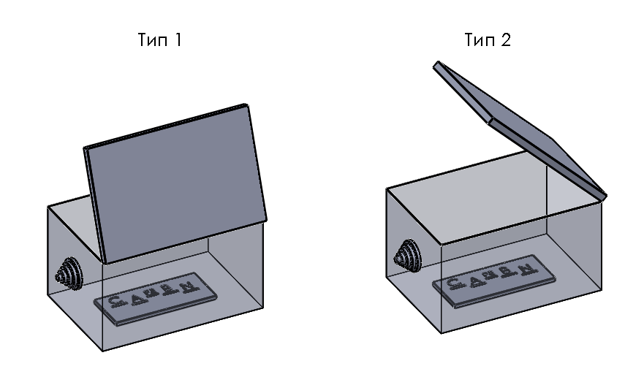

 | Заполнил |  | Кузнецов | Дата: | 2021-09-07
 | Проверил |  |  | Дата:
 | Утвердил |  |  | Дата:

